primerparcial2020
f) Compro el diario y compro una gaseosa si solo si me pongo a buscar trabajo y no voy a clases.
COMPUESTA (p ∧ q) <----> (r ∧ ~s)

 | p | y | q | .<---> | r | y | s | ~s
 | TRUE | TRUE | TRUE | FALSE | TRUE | FALSE | TRUE | FALSE
 | TRUE | TRUE | TRUE | TRUE | TRUE | TRUE | FALSE | TRUE
 | TRUE | TRUE | TRUE | FALSE | FALSE | FALSE | TRUE | FALSE
 | TRUE | TRUE | TRUE | FALSE | FALSE | FALSE | FALSE | TRUE
 | TRUE | FALSE | FALSE | TRUE | TRUE | FALSE | TRUE | FALSE
 | TRUE | FALSE | FALSE | FALSE | TRUE | TRUE | FALSE | TRUE
 | TRUE | FALSE | FALSE | TRUE | FALSE | FALSE | TRUE | FALSE
 | TRUE | FALSE | FALSE | TRUE | FALSE | FALSE | FALSE | TRUE
 | FALSE | FALSE | TRUE | TRUE | TRUE | FALSE | TRUE | FALSE
 | FALSE | FALSE | TRUE | FALSE | TRUE | TRUE | FALSE | TRUE
 | FALSE | FALSE | TRUE | TRUE | FALSE | FALSE | TRUE | FALSE
 | FALSE | FALSE | TRUE | TRUE | FALSE | FALSE | FALSE | TRUE
 | FALSE | FALSE | FALSE | TRUE | TRUE | FALSE | TRUE | FALSE
 | FALSE | FALSE | FALSE | FALSE | TRUE | TRUE | FALSE | TRUE
 | FALSE | FALSE | FALSE | TRUE | FALSE | FALSE | TRUE | FALSE
 | FALSE | FALSE | FALSE | TRUE | FALSE | FALSE | FALSE | TRUE

g) El avión es chico y tiene poco combustible entonces cargo pocas valijas o no cargo pasajeros.
COMPUESTA (p ∧ q) --> (r V ~s)

 | p | y | q | .---> | r | o | s | ~s
 | TRUE | TRUE | TRUE | TRUE | TRUE | TRUE | TRUE | FALSE
 | TRUE | TRUE | TRUE | TRUE | TRUE | TRUE | FALSE | TRUE
 | TRUE | TRUE | TRUE | FALSE | FALSE | FALSE | TRUE | FALSE
 | TRUE | TRUE | TRUE | TRUE | FALSE | TRUE | FALSE | TRUE
 | TRUE | FALSE | FALSE | TRUE | TRUE | TRUE | TRUE | FALSE
 | TRUE | FALSE | FALSE | TRUE | TRUE | TRUE | FALSE | TRUE
 | TRUE | FALSE | FALSE | TRUE | FALSE | FALSE | TRUE | FALSE
 | TRUE | FALSE | FALSE | TRUE | FALSE | TRUE | FALSE | TRUE
 | FALSE | FALSE | TRUE | TRUE | TRUE | TRUE | TRUE | FALSE
 | FALSE | FALSE | TRUE | TRUE | TRUE | TRUE | FALSE | TRUE
 | FALSE | FALSE | TRUE | TRUE | FALSE | FALSE | TRUE | FALSE
 | FALSE | FALSE | TRUE | TRUE | FALSE | TRUE | FALSE | TRUE
 | FALSE | FALSE | FALSE | TRUE | TRUE | TRUE | TRUE | FALSE
 | FALSE | FALSE | FALSE | TRUE | TRUE | TRUE | FALSE | TRUE
 | FALSE | FALSE | FALSE | TRUE | FALSE | FALSE | TRUE | FALSE
 | FALSE | FALSE | FALSE | TRUE | FALSE | TRUE | FALSE | TRUE
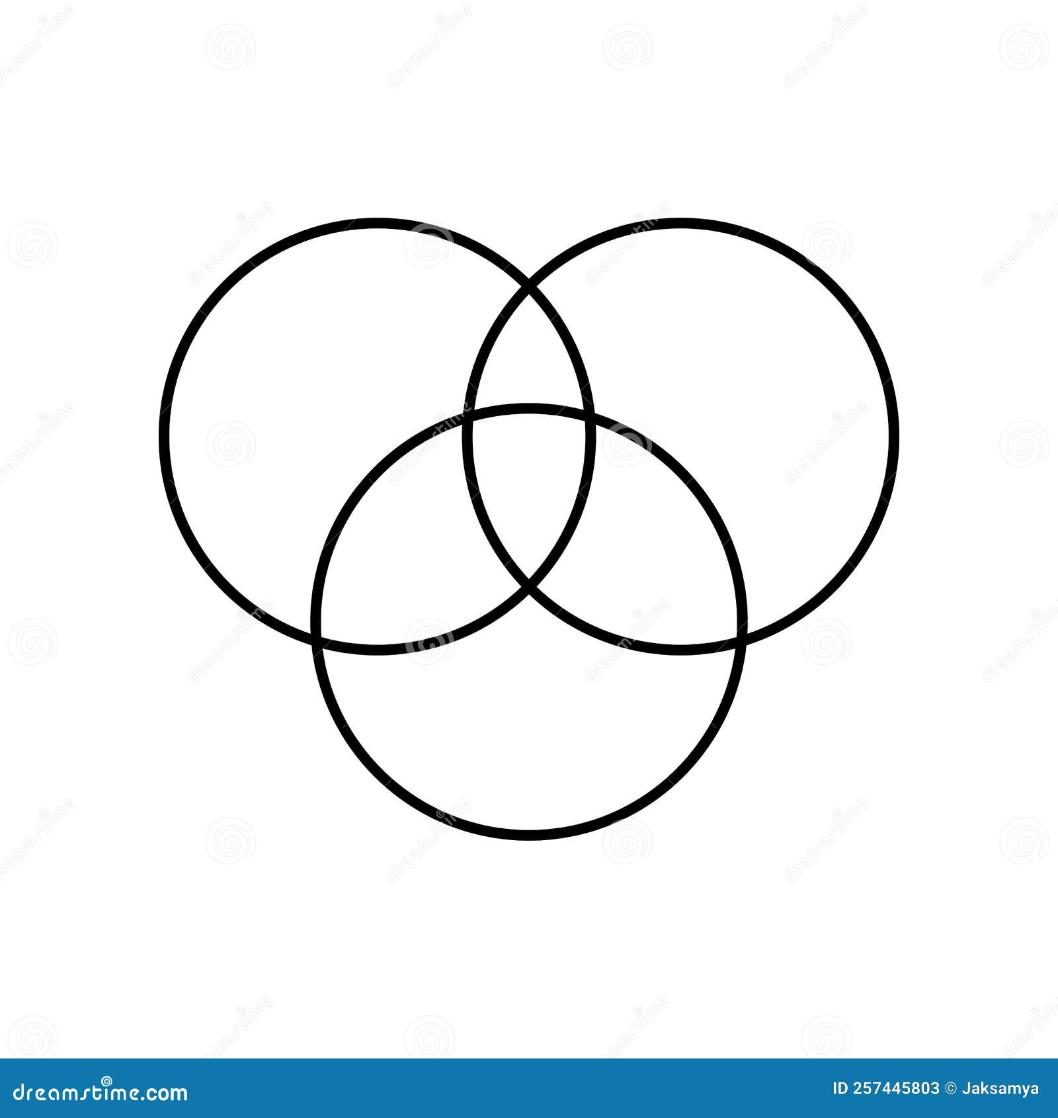

Molesta pandemia
Alcohol gel

49
11
12

4
56
1

32
4

Cuarentena

ExamenM1T12023
F) Compro el diario y compro una gaseosa si solo si me pongo a charlar con mi madre.
(p ∧ q) .<==> (r)
 | p | y | q | .<---> | r
 | TRUE | TRUE | TRUE | TRUE | TRUE
 | TRUE | TRUE | TRUE | FALSE | FALSE
 | TRUE | FALSE | FALSE | FALSE | TRUE
 | TRUE | FALSE | FALSE | TRUE | FALSE
 | FALSE | FALSE | TRUE | TRUE | TRUE
 | FALSE | FALSE | TRUE | FALSE | FALSE
 | FALSE | FALSE | FALSE | FALSE | TRUE
 | FALSE | FALSE | FALSE | TRUE | FALSE

G) El Caballo es malo o el domador no lo entiende entonces cambio de establo y no lo montare.
(p∨~q) .==> (r∧~s)
 | p | o | q | .---> | r | y | s | ~s
 | TRUE | TRUE | TRUE | FALSE | TRUE | FALSE | TRUE | FALSE
 | TRUE | TRUE | TRUE | TRUE | TRUE | TRUE | FALSE | TRUE
 | TRUE | TRUE | TRUE | FALSE | FALSE | FALSE | TRUE | FALSE
 | TRUE | TRUE | TRUE | FALSE | FALSE | FALSE | FALSE | TRUE
 | TRUE | TRUE | FALSE | TRUE | TRUE | FALSE | TRUE | FALSE
 | TRUE | TRUE | FALSE | FALSE | TRUE | TRUE | FALSE | TRUE
 | TRUE | TRUE | FALSE | TRUE | FALSE | FALSE | TRUE | FALSE
 | TRUE | TRUE | FALSE | TRUE | FALSE | FALSE | FALSE | TRUE
 | FALSE | TRUE | TRUE | FALSE | TRUE | FALSE | TRUE | FALSE
 | FALSE | TRUE | TRUE | TRUE | TRUE | TRUE | FALSE | TRUE
 | FALSE | TRUE | TRUE | FALSE | FALSE | FALSE | TRUE | FALSE
 | FALSE | TRUE | TRUE | FALSE | FALSE | FALSE | FALSE | TRUE
 | FALSE | FALSE | FALSE | TRUE | TRUE | FALSE | TRUE | FALSE
 | FALSE | FALSE | FALSE | FALSE | TRUE | TRUE | FALSE | TRUE
 | FALSE | FALSE | FALSE | TRUE | FALSE | FALSE | TRUE | FALSE
 | FALSE | FALSE | FALSE | TRUE | FALSE | FALSE | FALSE | TRUE

Java
Python
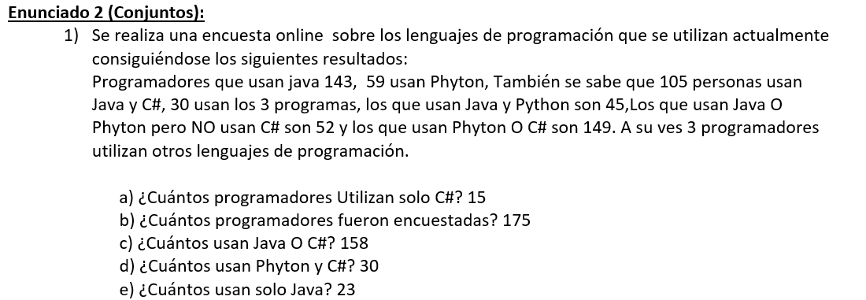

15
23
14
30

75

15
3

C#

ExamenM1T22023
F) Compro el diario o compro una gaseosa si solo si no tengo que trabajar.
(p V q) .<---> (~r)

 | p | o | q | .<---> | r | ~r
 | TRUE | TRUE | TRUE | FALSE | TRUE | FALSE
 | TRUE | TRUE | TRUE | TRUE | FALSE | TRUE
 | TRUE | TRUE | FALSE | TRUE | TRUE | FALSE
 | TRUE | TRUE | FALSE | FALSE | FALSE | TRUE
 | FALSE | TRUE | TRUE | FALSE | TRUE | FALSE
 | FALSE | TRUE | TRUE | TRUE | FALSE | TRUE
 | FALSE | FALSE | FALSE | TRUE | TRUE | FALSE
 | FALSE | FALSE | FALSE | FALSE | FALSE | TRUE

G) El perro es chico y no es cachorro entonces cambio de raza y es cachorro.
(p ∧ ~q) .--> (r ∧ q)

 | p | y | q | ~q | .--> | r | y | q
 | TRUE | FALSE | TRUE | FALSE | TRUE | TRUE | TRUE | TRUE
 | TRUE | FALSE | TRUE | FALSE | TRUE | FALSE | FALSE | TRUE
 | TRUE | TRUE | FALSE | TRUE | FALSE | TRUE | FALSE | FALSE
 | TRUE | TRUE | FALSE | TRUE | FALSE | FALSE | FALSE | FALSE
 | FALSE | FALSE | TRUE | FALSE | TRUE | TRUE | TRUE | TRUE
 | FALSE | FALSE | TRUE | FALSE | TRUE | FALSE | FALSE | TRUE
 | FALSE | FALSE | FALSE | TRUE | TRUE | TRUE | FALSE | FALSE
 | FALSE | FALSE | FALSE | TRUE | TRUE | FALSE | FALSE | FALSE

Java
Python
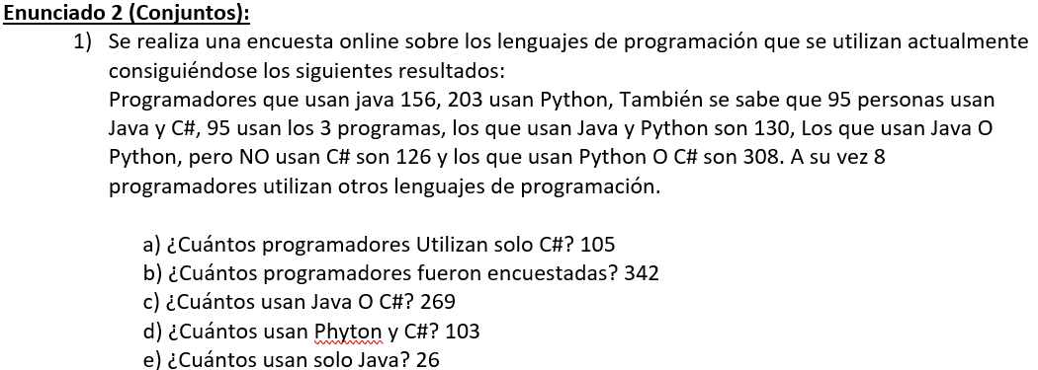

26
35
65
95

0
8

105
8

C#

u=173

marado
messi

7
27
25

5

26
23

28

ronaldo

marado
messi

19
0
45

7

30
16

10

ronaldo

ExamenM2T22023
F) Estudio un rato o compro una gaseosa si solo si no puedo evitar a mi madre.
(p V q).<--> (~r)

 | p | o | q | .<--> | r | ~r
 | TRUE | TRUE | TRUE | FALSE | TRUE | FALSE
 | TRUE | TRUE | TRUE | TRUE | FALSE | TRUE
 | TRUE | TRUE | FALSE | TRUE | TRUE | FALSE
 | TRUE | TRUE | FALSE | FALSE | FALSE | TRUE
 | FALSE | TRUE | TRUE | FALSE | TRUE | FALSE
 | FALSE | TRUE | TRUE | TRUE | FALSE | TRUE
 | FALSE | FALSE | FALSE | TRUE | TRUE | FALSE
 | FALSE | FALSE | FALSE | FALSE | FALSE | TRUE

G) El día esta frio y salgo a correr entonces me abrigare mucho si solo si el día está frio.
(p ʌ q) .--> (r .<--> p)
 |  | p | y | q | .---> | r | .<---> | p
 |  | TRUE | TRUE | TRUE | TRUE | TRUE | TRUE | TRUE
 |  | TRUE | TRUE | TRUE | FALSE | FALSE | FALSE | TRUE
 |  | TRUE | FALSE | FALSE | TRUE | TRUE | TRUE | TRUE
 |  | TRUE | FALSE | FALSE | TRUE | FALSE | FALSE | TRUE
 |  | FALSE | FALSE | TRUE | TRUE | TRUE | FALSE | FALSE
 |  | FALSE | FALSE | TRUE | TRUE | FALSE | TRUE | FALSE
 |  | FALSE | FALSE | FALSE | TRUE | TRUE | FALSE | FALSE
 |  | FALSE | FALSE | FALSE | TRUE | FALSE | TRUE | FALSE

 |  |  |  |  |  |  |  |  | A
U=200
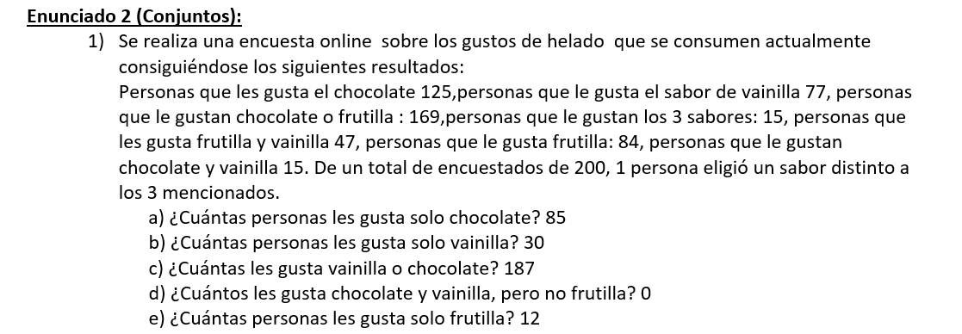
Chocolate
Frutilla

12
85
25

15

0
32

30
1

Vainilla

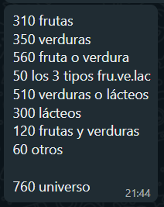
Fruta
Verdura

170
70
140

50

20
90

140

Lacteo

